Card 1 - Intro
Field | Day 6/Self-care for strong leaders
Title | Tanke neue Kraft für Körper und Geist und führe mit Klarheit und Selbstvertrauen
Text | Was wäre, wenn Stärke damit beginnt, gut für dich selbst zu sorgen? Begib dich auf eine Reise, auf der du dich wieder mit deiner Energie verbindest und einfache Rituale der Selbstfürsorge entwickelst.
Quote | „Wenn du gut für dich selbst sorgst, kannst du mit Stärke, Klarheit und Sinn leben und führen.“
Image | 1_AVITEUM_image 1 Day 6
Video | Kurzes 60-Sekunden-Video auf Grundlage des folgenden Textes
Subtitle | Wie du mit dir selbst verbunden bleibst.
Multiple choice question
Open question
List
Last message | Willkommen auf deiner Reise, auf der du deine innere Balance entdeckst.

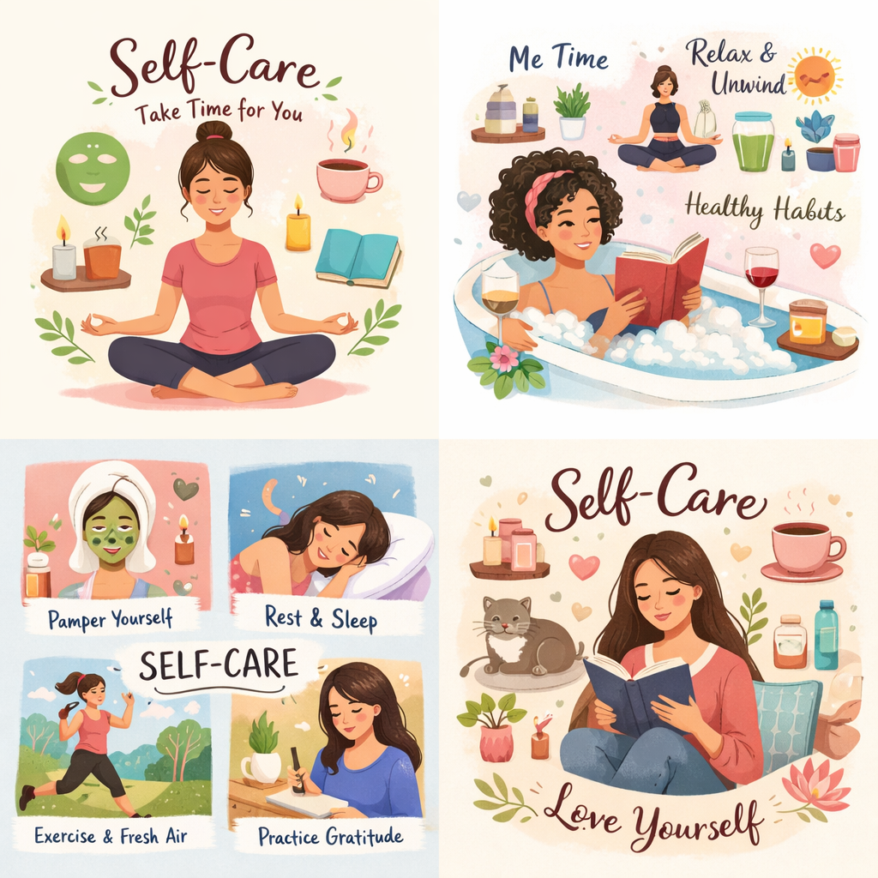 Text for the video: | Was wäre, wenn Selbstfürsorge nicht etwas wäre, das du nur dann machst, wenn du Zeit hast … sondern etwas, das dir hilft, leichter durch jeden Tag zu kommen? Im Alltag fühlen wir uns oft unter Druck, immer weiterzumachen, für andere zu sorgen und alles zu bewältigen, was auf uns zukommt. Doch wenn wir nicht innehalten und neue Kraft tanken, können wir uns schnell überfordert, müde oder von uns selbst entfremdet fühlen. Dieses Modul hilft dir, Selbstfürsorge neu zu betrachten – nicht als etwas Zusätzliches, sondern als etwas Wesentliches. Und auch als eine wirkungsvolle Führungskompetenz. Du lernst, wie du neue Energie tankst, in herausfordernden Momenten geerdet bleibst und Gewohnheiten entwickelst, die dein Selbstvertrauen und deine Klarheit stärken. Denn wenn du gut für dich selbst sorgst, wird alles andere ein wenig leichter. Und wenn du eine Rolle mit Entscheidungsverantwortung anstrebst, denke daran: Starke Führungspersönlichkeiten funktionieren nicht mit leeren Batterien – sie führen aus innerer Balance, Achtsamkeit und Stärke heraus.

